상품제안서
루첸 시그니처 LED텀블러 227mL | 상품코드: S44053

 |  |  |  |  |  |  | 02-713-8555 | www.synergygift.co.kr
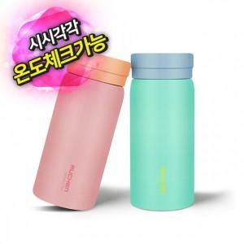

【상세/제작정보】 | 제품상세페이지참조

【인쇄/포장옵션】 | 레이저 / 포장지포장

【공급단가】 | 수량 | 50~ | 100~ | 300~ | 1,000~ | 5,000~
*VAT별도 | 단가 | 5,240원 | 5,040원 | 4,800원 | 4,600원 | 4,440원

【상품 URL】 | https://www.synergygift.co.kr:443/src/goods_detail.php?gdno=44053

